RIEPILOGO TOTALE DA PAGARE
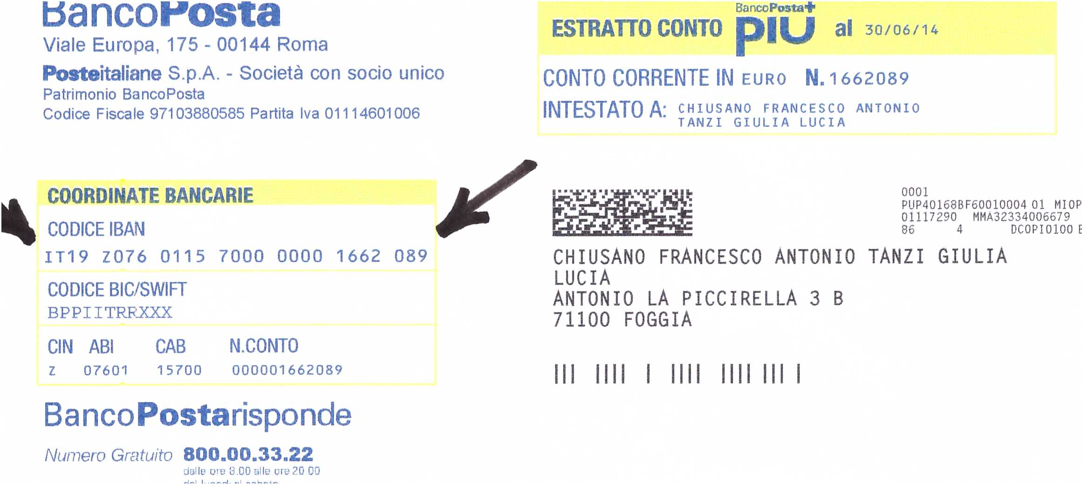
RIEPILOGO GENERALE DEI PAGAMENTI 1^fase

 | TOTALE NS. |  |  | TOTALE MIO PT
 | da pagare |  |  | da pagare
 | 1,084.03 | + | Lavori soffitto e solaio | 703.80 | +
 | 318.73 | = | da: Di Viesti |  | =
 | 1,402.76 | € |  | 703.80 | €

 | QUOTA |  |  | NOTA
 | singola |  |  | Rivedi il verbale:
 | 1,402.76 | € |  | del 4.11.15 scorso
 | diviso 3 | = | Arrotondato ad € | e i BOLLETTINI

 | 467.59 | € | 468

 | RIEPILOGO DEI VERSAMENTI

 | NS. |  | 1,402.76 |  |  | €

NOTA - Anziché usare, da parte Vs., l' IBAN del c/c del condominio o da parte mia, i n.6 bollettini postali e quindi, maneggio di contante da parte di tutti e 3 noi e giusto per coordinare ogni cosa con un unico versamento in totale, gradirei, anziché il contante, che tutti facessimo un bonifico; Voi me lo fate a me all'IBAN di cui sopra (in immagine) ed io, poi, lo faccio all'Amministratrice al c/c del condominio; se per caso volete l'IBAN della BANCA vi do' quello su cui appoggio la mia pensione e che sarebbe:
IT30Y0100515702000000005056 BNL GRUPPO PNP PARIPAS - FOGGIA 3 - 2903 - FOGGIA

 | solo MIO |  | 703.80 |  |  | €

 | TOTALE |  | 2,106.56 |  |  | €

